Graphql
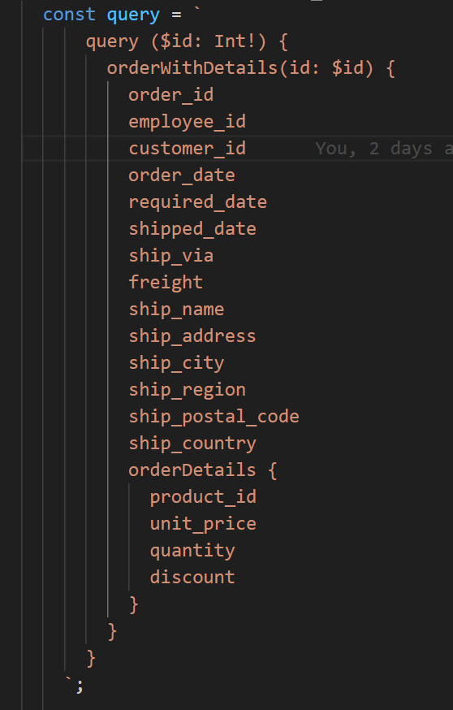
Pobieranie REST - 2 endpointy
Maksymalna liczba użytkowników | Miara | 1 | 2 | 3 | 4 | 5
100 | Średni czas grupy | - | - | - | - | -
 | Maksymalny czas grupy | - | - | - | - | -
 | p(90) grupy | - | - | - | - | -
 | p(95) grupy | - | - | - | - | -
 | Średni czas odpowiedzi (ms) | 2.24 | 2.31 | 2.22 | 2.21 | 2.26
 | Minimalny czas odpowiedzi (ms) | 0 | 0 | 0 | 0 | 0
 | Maksymalny czas odpowiedzi (ms) | 148.05 | 138.67 | 152.97 | 149.04 | 43.13
 | p(90) (ms) | 3.4 | 3.59 | 3.44 | 3.5 | 3.54
 | p(95) (ms) | 3.87 | 4.05 | 3.88 | 3.9 | 4
 | Liczba zapytań | 83894 | 83885 | 83895 | 83894 | 83888
 | Czas operacji (s) | 960.5 | 960.7 | 960.7 | 960.5 | 960.6
 | Przepustowość (req/s) | 87.34 | 87.32 | 87.33 | 87.34 | 87.33
 | Otrzymane dane (GB) | 73MB | 73MB | 73MB | 73MB | 73MB
 | Wysłane dane (MB) | 60MB | 60MB | 60MB | 60MB | 60MB
1000 | Średni czas grupy | - | - | - | - | -
 | Maksymalny czas grupy | - | - | - | - | -
 | p(90) grupy | - | - | - | - | -
 | p(95) grupy | - | - | - | - | -
 | Średni czas odpowiedzi (ms) | 1.72 | 1.73 | 1.75 | 1.74 | 1.74
 | Minimalny czas odpowiedzi (ms) | 0 | 0 | 0 | 0 | 0
 | Maksymalny czas odpowiedzi (ms) | 141.12 | 140.12 | 136.53 | 150.63 | 142.7
 | p(90) (ms) | 2.66 | 2.66 | 2.69 | 2.67 | 2.68
 | p(95) (ms) | 3.1 | 3.11 | 3.13 | 3.11 | 3.13
 | Liczba zapytań | 838799 | 838800 | 838791 | 838795 | 838800
 | Czas operacji (s) | 960.5 | 960.4 | 960.4 | 961 | 960.4
 | Przepustowość (req/s) | 873.33 | 873.37 | 873.34 | 872.85 | 873.34
 | Otrzymane dane (GB) | 731MB | 731MB | 731MB | 731MB | 731MB
 | Wysłane dane (MB) | 601MB | 601MB | 601MB | 601MB | 601MB
2000 | Średni czas grupy | - | - | - | - | -
 | Maksymalny czas grupy | - | - | - | - | -
 | p(90) grupy | - | - | - | - | -
 | p(95) grupy | - | - | - | - | -
 | Średni czas odpowiedzi (ms) | 360.5 | 353.63 | 351.92 | 374.85 | 354.4 | 359.06
 | Minimalny czas odpowiedzi (ms) | 0 | 0 | 0 | 0 | 0 | 0
 | Maksymalny czas odpowiedzi (ms) | 682.34 | 542.3 | 502.11 | 679.37 | 577.42 | 596.708
 | p(90) (ms) | 436.33 | 426.19 | 424.6 | 453.41 | 427.61 | 433.628
 | p(95) (ms) | 447.22 | 432.09 | 430.5 | 461.1 | 433.92 | 440.966
 | Liczba zapytań | 1235330 | 1241607 | 1243161 | 1222453 | 1240888 | 1236687.8
 | Czas operacji (s) | 960.7 | 960.5 | 960.6 | 960.9 | 960.7 | 960.68
 | Przepustowość (req/s) | 1285.91 | 1292.69 | 1294.14 | 1272.26 | 1291.69 | 1287.338
 | Otrzymane dane (GB) | 1,1GB | 1,1GB | 1,1GB | 1,1GB | 1,1GB | #DIV/0!
 | Wysłane dane (MB) | 885MB | 889MB | 890MB | 875MB | 889MB | #DIV/0!
4000 | Średni czas grupy | - | - | - | - | -
 | Maksymalny czas grupy | - | - | - | - | -
 | p(90) grupy | - | - | - | - | -
 | p(95) grupy | - | - | - | - | -
 | Średni czas odpowiedzi (ms) | 1,04s | 1,03s | 1,05s | 1,05s | 1,04s
 | Minimalny czas odpowiedzi (ms) | 0 | 0 | 0 | 0 | 0
 | Maksymalny czas odpowiedzi (ms) | 1,39s | 1,43s | 1,38s | 1,4s | 1,41s
 | p(90) (ms) | 1,22s | 1,21s | 1,24s | 1,23s | 1,22s
 | p(95) (ms) | 1,23s | 1,22s | 1,25s | 1,24s | 1,23s
 | Liczba zapytań | 1647840 | 1649081 | 1632663 | 1637653 | 1642210
 | Czas operacji (s) | 960.8 | 960.7 | 960.9 | 960.7 | 960.6
 | Przepustowość (req/s) | 1714.99 | 1716.54 | 1699.09 | 1704.57 | 1709.57
 | Otrzymane dane (GB) | 1,4GB | 1,4GB | 1,4GB | 1,4GB | 1,4GB
 | Wysłane dane (MB) | 1,2GB | 1,2GB | 1,2GB | 1,2GB | 1,2GB

Graphql - wybrane dane
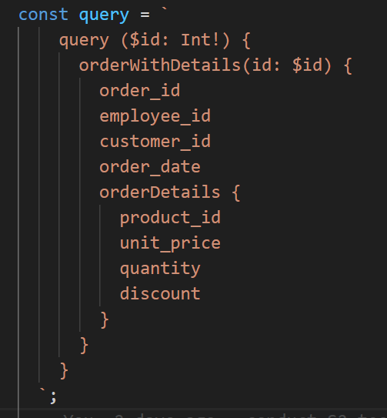
GraphQL wybrane pola
Maksymalna liczba użytkowników | Miara | 1 | 2 | 3 | 4 | 5
100 | Średni czas grupy | - | - | - | - | -
 | Maksymalny czas grupy | - | - | - | - | -
 | p(90) grupy | - | - | - | - | -
 | p(95) grupy | - | - | - | - | -
 | Średni czas odpowiedzi (ms) | 2.15 | 2.16 | 2.19 | 2.2 | 2.26
 | Minimalny czas odpowiedzi (ms) | 0 | 0 | 0 | 0 | 0
 | Maksymalny czas odpowiedzi (ms) | 137.15 | 144.7 | 149.88 | 144.78 | 42.53
 | p(90) (ms) | 3.33 | 3.35 | 3.39 | 3.35 | 3.48
 | p(95) (ms) | 3.76 | 3.84 | 3.85 | 3.82 | 3.92
 | Liczba zapytań | 83896 | 83894 | 83893 | 83892 | 83889
 | Czas operacji (s) | 960.4 | 960.4 | 960.5 | 960.7 | 960.5
 | Przepustowość (req/s) | 87.35 | 87.35 | 87.34 | 87.33 | 87.34
 | Otrzymane dane (GB) | 50MB | 50MB | 50MB | 50MB | 50MB
 | Wysłane dane (MB) | 41MB | 41MB | 41MB | 41MB | 41MB
1000 | Średni czas grupy | - | - | - | - | -
 | Maksymalny czas grupy | - | - | - | - | -
 | p(90) grupy | - | - | - | - | -
 | p(95) grupy | - | - | - | - | -
 | Średni czas odpowiedzi (ms) | 1.78 | 1.93 | 1.78 | 2.12 | 1.79
 | Minimalny czas odpowiedzi (ms) | 0 | 0 | 0 | 0 | 0
 | Maksymalny czas odpowiedzi (ms) | 41.65 | 144.06 | 155.29 | 144.97 | 42.03
 | p(90) (ms) | 2.75 | 3.11 | 2.75 | 3.51 | 2.76
 | p(95) (ms) | 3.18 | 3.66 | 3.19 | 4.17 | 3.19
 | Liczba zapytań | 838775 | 838600 | 838746 | 838544 | 838747
 | Czas operacji (s) | 960.5 | 960.5 | 960.5 | 960.5 | 960.4
 | Przepustowość (req/s) | 873.31 | 873.07 | 873.25 | 872.99 | 873.32
 | Otrzymane dane (GB) | 496MB | 496MB | 496MB | 496MB | 496MB
 | Wysłane dane (MB) | 409MB | 408MB | 409MB | 408MB | 409MB
2000 | Średni czas grupy | - | - | - | - | -
 | Maksymalny czas grupy | - | - | - | - | -
 | p(90) grupy | - | - | - | - | -
 | p(95) grupy | - | - | - | - | -
 | Średni czas odpowiedzi (ms) | 329.45 | 333.3 | 345.14 | 325.06 | 331.54 | 332.898
 | Minimalny czas odpowiedzi (ms) | 0 | 0 | 0 | 0 | 0 | 0
 | Maksymalny czas odpowiedzi (ms) | 480.67 | 593.16 | 626.95 | 529.88 | 487 | 543.532
 | p(90) (ms) | 398.34 | 402.78 | 417.79 | 393.47 | 400.96 | 402.668
 | p(95) (ms) | 404.15 | 409.7 | 425.08 | 399.85 | 407.3 | 409.216
 | Liczba zapytań | 1264180 | 1260529 | 1249442 | 1268353 | 1262197 | 1260940.2
 | Czas operacji (s) | 960.8 | 960.7 | 960.5 | 960.7 | 960.8 | 960.7
 | Przepustowość (req/s) | 1315.82 | 1312.1 | 1300.83 | 1320.19 | 1313.69 | 1312.526
 | Otrzymane dane (GB) | 747MB | 745MB | 738MB | 750MB | 746MB | #DIV/0!
 | Wysłane dane (MB) | 616MB | 614MB | 609MB | 618MB | 615MB | #DIV/0!
4000 | Średni czas grupy | - | - | - | - | -
 | Maksymalny czas grupy | - | - | - | - | -
 | p(90) grupy | - | - | - | - | -
 | p(95) grupy | - | - | - | - | -
 | Średni czas odpowiedzi (ms) | 1s | 995,67ms | 972,07ms | 990,85ms | 968,79ms
 | Minimalny czas odpowiedzi (ms) | 0 | 0 | 0 | 0 | 0
 | Maksymalny czas odpowiedzi (ms) | 1,37s | 1,4s | 1,31s | 1,5s | 1,33s
 | p(90) (ms) | 1,17s | 1,16s | 1,14s | 1,16s | 1,13s
 | p(95) (ms) | 1,18s | 1,18s | 1,15s | 1,17s | 1,14s
 | Liczba zapytań | 1680403 | 1684670 | 1704827 | 1688765 | 1707670
 | Czas operacji (s) | 960.5 | 961 | 960.8 | 961 | 960.5
 | Przepustowość (req/s) | 1749.48 | 1753.08 | 1774.46 | 1757.39 | 1777.84
 | Otrzymane dane (GB) | 993MB | 996MB | 1GB | 998MB | 1GB
 | Wysłane dane (MB) | 818MB | 820MB | 830MB | 822MB | 832MB

Graphql - wybrane dane (optyma)
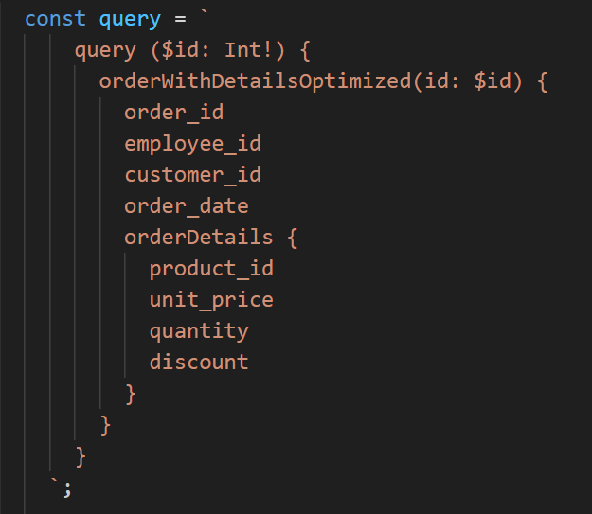
GraphQL wybrane pola
Maksymalna liczba użytkowników | Miara | 1 | 2 | 3 | 4 | 5
100 | Średni czas grupy | - | - | - | - | -
 | Maksymalny czas grupy | - | - | - | - | -
 | p(90) grupy | - | - | - | - | -
 | p(95) grupy | - | - | - | - | -
 | Średni czas odpowiedzi (ms) | 2,06ms | 2,05ms | 2,02ms | 2,06ms | 2,07ms
 | Minimalny czas odpowiedzi (ms) | 0 | 0 | 0 | 0 | 0
 | Maksymalny czas odpowiedzi (ms) | 147,78ms | 155,07ms | 142,21ms | 159,34ms | 146,86ms
 | p(90) (ms) | 3,37ms | 3,29ms | 3,3ms | 3,35ms | 3,25ms
 | p(95) (ms) | 4,04ms | 3,92ms | 3,94ms | 3,94ms | 3,79ms
 | Liczba zapytań | 83900 | 83903 | 83910 | 83898 | 83901 | 83902.4
 | Czas operacji (s) | 960.5 | 960.4 | 960.5 | 960.3 | 960.4 | 960.42
 | Przepustowość (req/s) | 87.35 | 87.36 | 87.36 | 87.37 | 87.36 | 87.36
 | Otrzymane dane (GB) | 50MB | 50MB | 50MB | 50MB | 50MB
 | Wysłane dane (MB) | 42MB | 42MB | 42MB | 42MB | 42MB
1000 | Średni czas grupy | - | - | - | - | -
 | Maksymalny czas grupy | - | - | - | - | -
 | p(90) grupy | - | - | - | - | -
 | p(95) grupy | - | - | - | - | -
 | Średni czas odpowiedzi (ms) | 1,72ms | 1,89ms | 1,73ms | 1,23ms | 1,79ms
 | Minimalny czas odpowiedzi (ms) | 0 | 0 | 0 | 0 | 0
 | Maksymalny czas odpowiedzi (ms) | 157,52ms | 67,95ms | 65,56ms | 161,49ms | 164,62ms
 | p(90) (ms) | 3,13ms | 3,6ms | 3,16ms | 2,07ms | 3,44ms
 | p(95) (ms) | 4,28ms | 4,7ms | 4,36ms | 2,58ms | 4,62ms
 | Liczba zapytań | 838869 | 838743 | 838738 | 839184 | 838744 | 838855.6
 | Czas operacji (s) | 961 | 961 | 960.9 | 960.7 | 960.3 | 960.78
 | Przepustowość (req/s) | 872.93 | 872.8 | 872.87 | 873.5 | 873.4 | 873.1
 | Otrzymane dane (GB) | 503MB | 503MB | 503MB | 504MB | 503MB
 | Wysłane dane (MB) | 416MB | 416MB | 416MB | 416MB | 416MB
2000 | Średni czas grupy | - | - | - | - | -
 | Maksymalny czas grupy | - | - | - | - | -
 | p(90) grupy | - | - | - | - | -
 | p(95) grupy | - | - | - | - | -
 | Średni czas odpowiedzi (ms) | 6.05 | 6.4 | 7.37 | 5.35 |  | 6.2925
 | Minimalny czas odpowiedzi (ms) | 0 | 0 | 0 | 0 |  | 0
 | Maksymalny czas odpowiedzi (ms) | 187.94 | 162.85 | 327.88 | 157.34 |  | 209.0025
 | p(90) (ms) | 12.42 | 12.69 | 10.37 | 10.9 |  | 11.595
 | p(95) (ms) | 17.16 | 17.1 | 17.71 | 14.35 |  | 16.58
 | Liczba zapytań | 1670368 | 1669773 | 1668202 | 1671535 |  | 1669969.5
 | Czas operacji (s) | 960.7 | 961 | 960.9 | 960.4 |  | 960.75
 | Przepustowość (req/s) | 1738.72 | 1737.57 | 1736.01 | 1740.5 |  | 1738.2
 | Otrzymane dane (GB) | 1GB | 1GB | 1GB | 1GB |  | #DIV/0!
 | Wysłane dane (MB) | 829MB | 828MB | 827MB | 829MB |  | #DIV/0!
4000 | Średni czas grupy | - | - | - | - | -
 | Maksymalny czas grupy | - | - | - | - | -
 | p(90) grupy | - | - | - | - | -
 | p(95) grupy | - | - | - | - | -
 | Średni czas odpowiedzi (ms) | 813,21ms | 798,81ms | 815,13ms | 800,39ms | 807,29ms
 | Minimalny czas odpowiedzi (ms) | 0 | 0 | 0 | 0 | 0
 | Maksymalny czas odpowiedzi (ms) | 1,27s | 1,12s | 1,24s | 1,07s | 1,2s
 | p(90) (ms) | 965.1 | 950.06 | 968.17 | 950.04 | 961.01
 | p(95) (ms) | 976.38 | 960.97 | 980.09 | 959.6 | 974.55
 | Liczba zapytań | 1854132 | 1868928 | 1852168 | 1867314 | 1860170
 | Czas operacji (s) | 960.6 | 960.6 | 960.8 | 960.9 | 960.7
 | Przepustowość (req/s) | 1930.19 | 1945.53 | 1927.72 | 1943.35 | 1936.19
 | Otrzymane dane (GB) | 1,1GB | 1,1GB | 1,1GB | 1,1GB | 1,1GB
 | Wysłane dane (MB) | 920MB | 927MB | 919MB | 926MB | 923MB

